Recommended Maintenance List
Each Visit: | Inspect filter tape and replace when needed (~2 months/roll; run SELF-TEST function in the TAPE menu).
 | Inspect filter tape for pinholes and irregular PM deposits

 |  | Section | NE | CE | SW | NW | N
Monthly: | Perform flow rate and leak check | 5.5 | 10/23/25 | 10/23/25 | 10/23/25 | 10/23/25 | 10/23/25
 | Clean BAM nozzle and vane | 5.6 | 10/23/25 | 10/23/25 | 10/23/25 | 10/23/25 | 10/23/25
 | Clean inlet hardware, capstan shaft and pinch roller |  | 10/23/25 | 10/23/25 | 10/23/25 | 10/23/25 | 10/23/25
Quarterly: | Verify BAM settings file
 | Flow system Calibration | 5.7 | 10/23/25 | 10/23/25 | 10/23/25 | 10/23/25 | 10/23/25
 | Disassemble and clean inlet head |  | 8/5/25 | 10/23/25 | 10/22/24 | 7/29/25 | 7/23/25
Biannually: | Check pump muffler and tubing and replace as needed |  | 12/26/24 | 12/26/24 |  | 12/26/24 | 12/18/24
 | Test filter RH and Temperature sensors | 7.18, 7.19
 | Test smart heater function | 7.17 | 8/21/25 | 8/21/25 |  |  | 8/26/25
Annually: | Perform zero background test | 7.7
 | Clean internal debris filter |  |  |  | 9/26/25
 | Clean nozzle o-ring |  | 8/21/25 | 8/21/25 |  | 7/29/25 | 8/26/25
 | Remove and check membrane span foil
 | Beta detector count rate and dark count test | 7.9 | 8/21/25 | 8/21/25 |  |  | 8/26/25
 | Clean vertical inlet tube |  | 9/26/25 | 9/26/25 | 9/26/25 | 9/26/25 | 9/26/25
Biennially: | Replace lithium battery as needed
 | Replace nozzle o-ring as needed | 7.6 |  |  |  | 7/29/25
 | Rebuild vacuum pump |  | 12/26/24 | 12/26/24 |  | 12/26/24 | 12/18/24

 | Serial No. |  | R18240 | R17598 | R18232 | R18236 | M4792
 | Abs m |  | 0.784 | 0.78 | 0.802 | 0.763 | 0.843

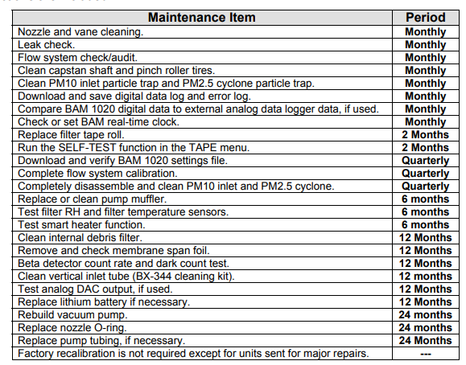

 |  |  |  |  | x
 |  |  |  |  | x
 |  |  |  |  | x
 |  |  |  |  | x
 |  |  |  |  | x
 |  |  |  |  | x

 |  |  |  |  | x
 |  |  |  |  | x
 |  |  |  |  | x
 |  |  |  |  | x
 |  |  |  |  | x
 |  |  |  |  | x
 |  |  |  |  | x
 |  |  |  |  | x
 |  |  |  |  | x
 |  |  |  |  | x
 |  |  |  |  | x
 |  |  |  |  | x
 |  |  |  |  | x

 |  |  |  |  | x
 |  |  |  |  | x
 |  |  |  |  | x
 |  |  |  |  | x

